상품제안서
아이플렉스 눈 마사지기 | 상품코드: S40500

 |  |  |  |  |  |  | 02-713-8555 | www.synergygift.co.kr
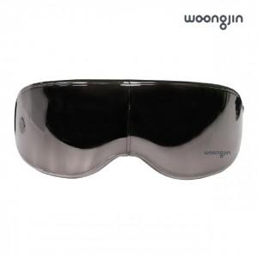 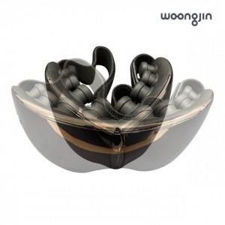 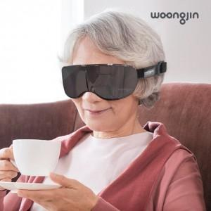

【상세/제작정보】 | <p><span style="font-size: 14pt;">※ 운임비 별도 발생 됩니다.</span></p>

【인쇄/포장옵션】 | 스티커 / 포장지포장

【공급단가】 | 수량 | 10~ | 30~ | 50~ | 100~ | 300~
*VAT별도 | 단가 | 55,900원 | 52,890원 | 50,310원 | 49,020원 | 48,160원

【상품 URL】 | https://www.synergygift.co.kr:443/src/goods_detail.php?gdno=40500

